2-登录
登录与鉴权功能

【功能概述】

员工通过唯一工号+密码登录系统。系统根据角色控制菜单可见性和操作权限。

【登录页面UI示意】
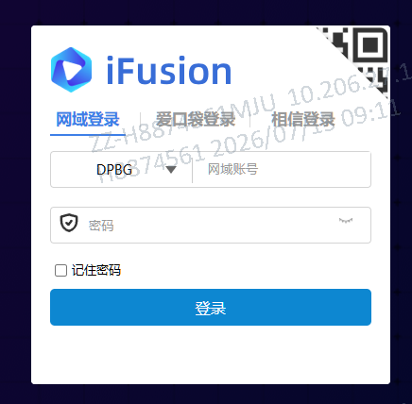
PVD 靜電衣鞋管理系統

3-首页概览
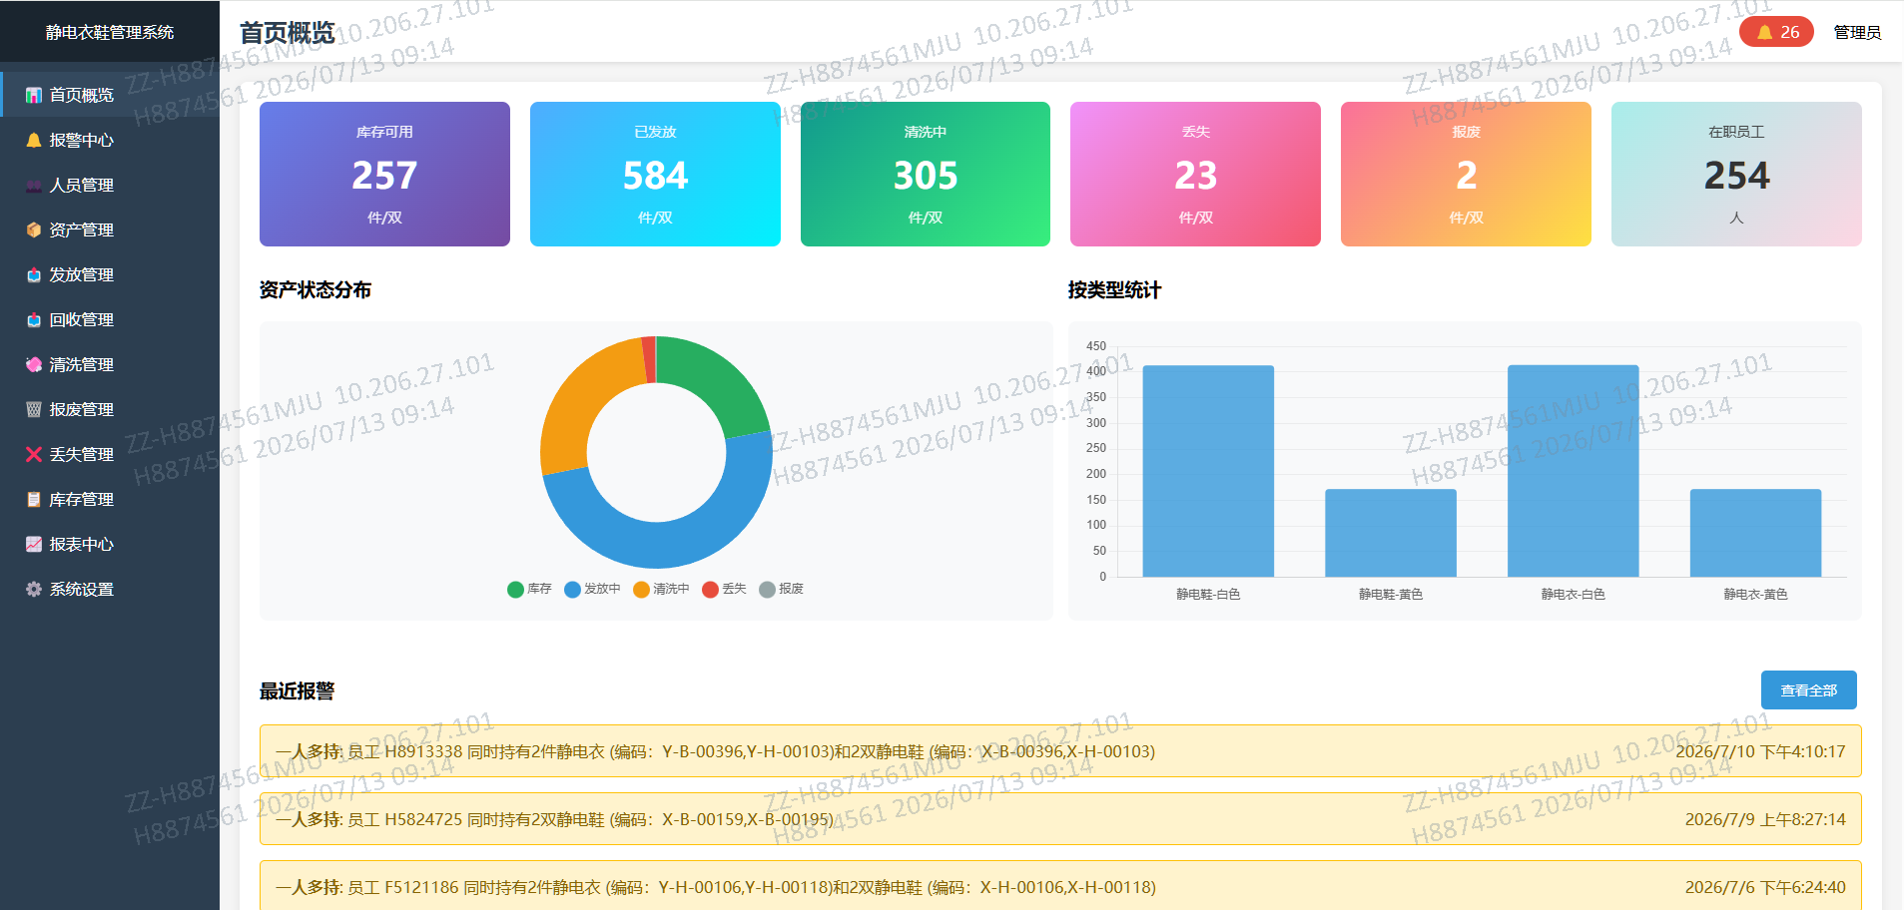

說明：
1.左側為功能模組：分為首頁，報警中心，人員管理，資產管理，發放，回收，清洗，報廢，丟失，庫存，系統設置

4-报警中心
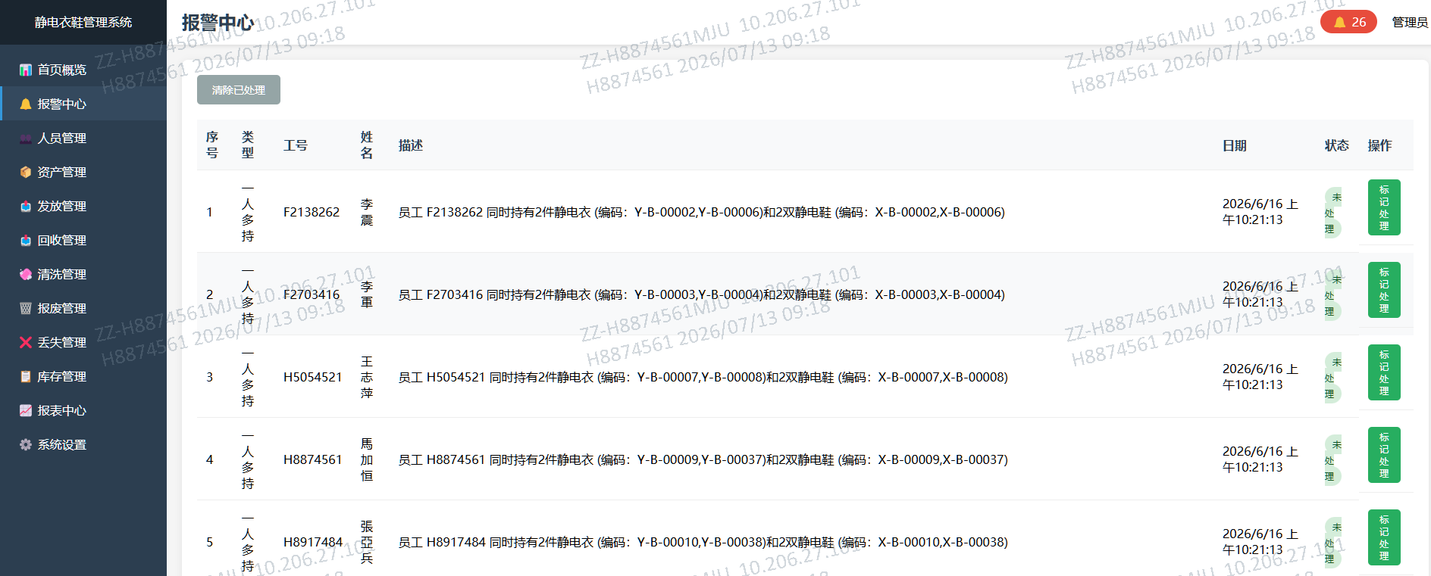

序號 | 需求描述
1 | 自动检测:发放/回收/报废/丢失/清洗完成后,扫描所有资产,按工号统计静电衣和静电鞋持有数,>1则报警
2 | 报警记录含:类型(一人多持)、工号、姓名、描述(含持有物品编码)、日期、状态(未处理/已处理)
3 | 自動刷新數據，處理OK後自動從報警中心刪除記錄

5-人员管理
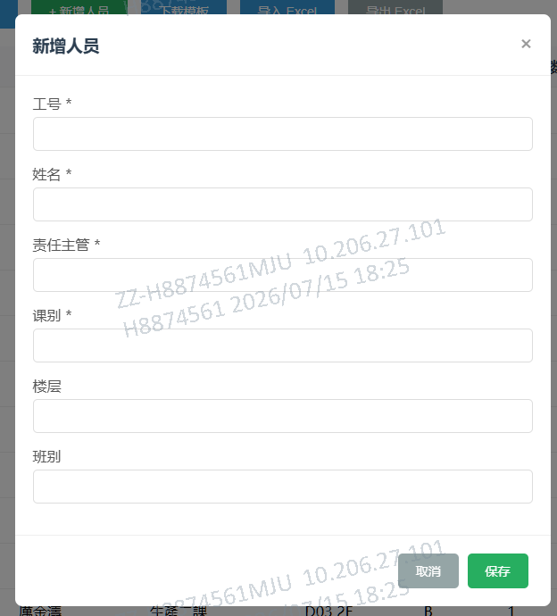
人员管理 (Personnel)

【功能概述】

管理所有员工信息

【界面布局示意】

【功能需求清单】

编号 | 需求描述
P-01 | 新增:工号(必填唯一)、姓名(必填)、责任主管(必填)、课别(必填)、楼层、班别→默认"在职"
P-02 | 编辑:可改姓名/主管/课别/楼层/班别/状态(在职↔离职),工号不可改，支持批量修改
P-03 | 删除:先查该员工是否有未归还物品(發放中/清洗中状态),有则禁止删除
P-04 | 列表展示:静电衣数量=该员工持有的發放中状态静电衣总数;静电鞋同理
P-05 | 搜索:按工号/姓名模糊搜索+课别下拉筛选
P-06 | Excel导入:模板列(工号/姓名/责任主管/课别/楼层/班别),逐条校验工号唯一+必填字段
P-07 | Excel导出:全部人员信息

新增人员表单字段
字段名称 | 类型 | 必填 | 说明
工号 | 文本 | 是 | 唯一标识
姓名 | 文本 | 是 | 员工姓名
责任主管 | 文本 | 是 | 直属主管姓名
课别 | 文本 | 是 | 所属课别/部门
楼层 | 文本 | 否 | 如D03-1F/D03-2F
班别 | 文本 | 否 | 如A/B

6-资产管理
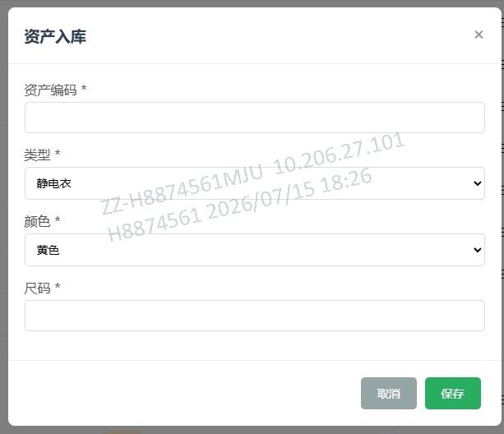
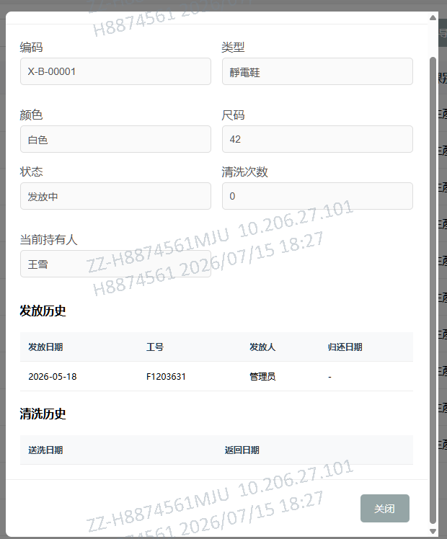
资产管理 (Assets)

【功能概述】

管理所有静电衣鞋资产。支持入库、查看详情(含发放和清洗历史)、删除。

【界面布局示意】

【功能需求清单】

编号 | 需求描述
A-01 | 入库:编码(必填唯一)、类型(静电衣/静电鞋)、颜色(黄色/白色)、尺码→状态=库存,清洗次数=0
A-02 | 列表:显示序号/编码/类型/颜色/尺码/状态/持有人信息/清洗次数
A-03 | 查看详情弹窗:编码/类型/颜色/尺码/状态/清洗次数/当前持有人+发放历史表+清洗历史表
A-04 | 删除:状态为發放中或清洗中时禁止删除
A-05 | 搜索:按编码/工号/姓名搜索+类型/颜色/状态下拉筛选
A-06 | Excel导入:模板列(编码/类型/颜色/尺码),校验编码唯一
A-07 | Excel导出:全部资产清单

【资产详情弹窗-发放历史表示例】

发放日期 | 工号 | 发放人 | 归还日期
2026-06-01 | E001 | 管理员 | 2026-07-01
2026-03-15 | E003 | 管理员 | 2026-05-20

【资产详情弹窗-清洗历史表示例】

送洗日期 | 返回日期
2026-07-01 | 2026-07-03
2026-05-20 | 2026-05-22

7-发放管理
发放管理 (Issue)

【功能概述】

将库存中的静电衣/鞋发放给员工。所有角色均可操作。发放后自动触发一人多持报警检查。

【界面布局示意】

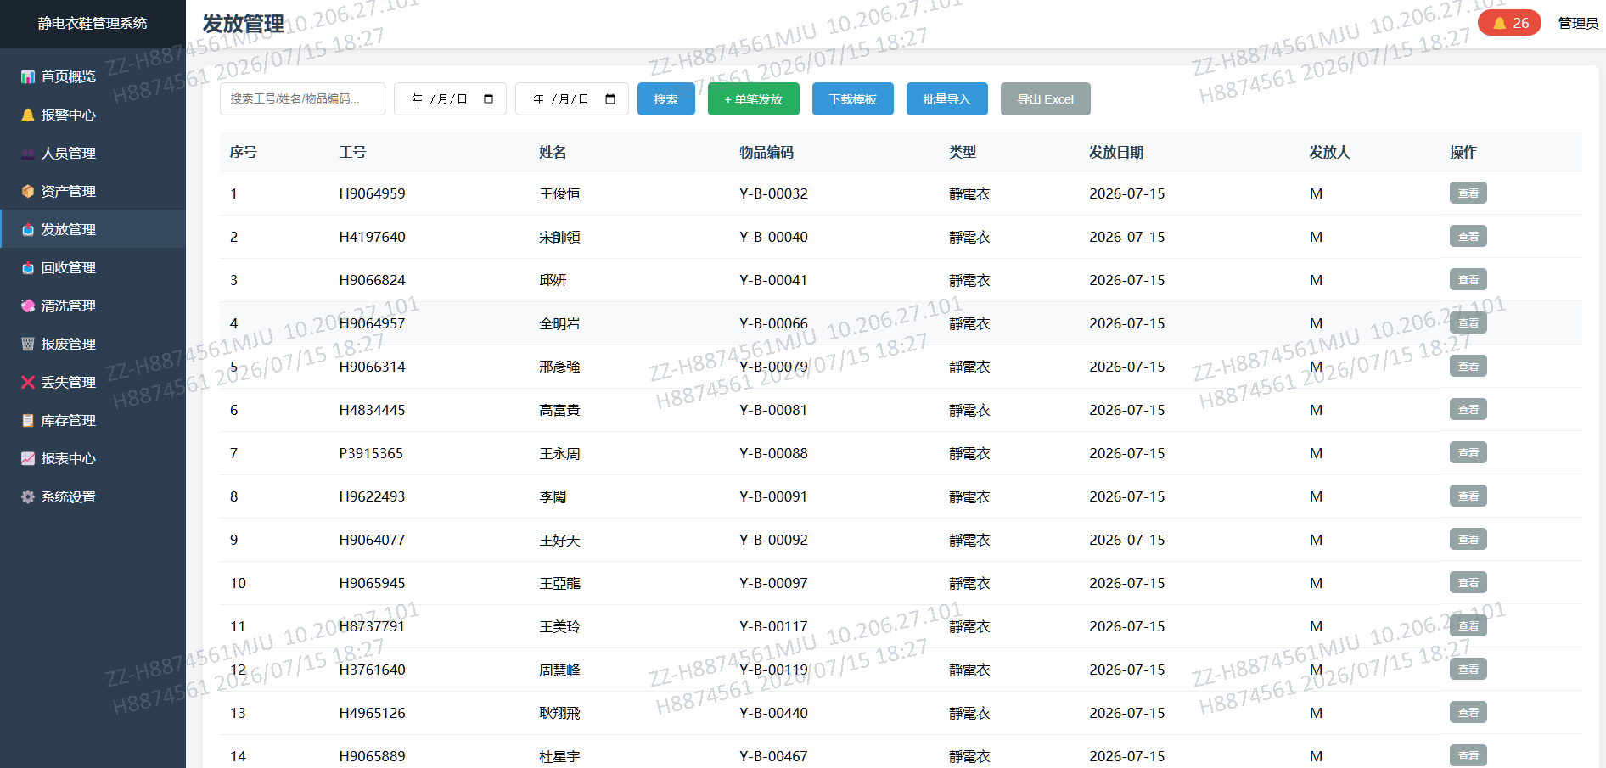

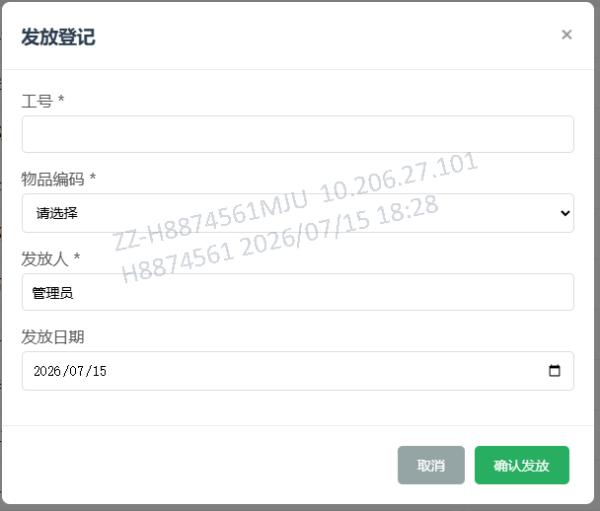
【发放弹窗示意】

┌────────────────────────────┐
│ 发放登记 │
│ │
│ 工号 *: [_______________v] │ ← 下拉仅显示在职员工（支持粘貼手動輸入）
│ 物品编码 *: [__________v] │ ← 下拉仅显示库存可用资产（支持粘貼手動輸入）
│ 发放人 *: [管理员________] │
│ 发放日期: [2026-07-11____] │
│ │
│ [取消] [确认发放] │
└────────────────────────────┘

【功能需求清单】

编号 | 需求描述
I-01 | 发放弹窗:工号(下拉列表仅在职员工)、物品编码(下拉仅庫存可用资产)、发放人、发放日期
I-02 | 校验:工号存在且在职、资产存在且庫存可用,不满足则报错
I-03 | 发放后:assets.status→發放中, assets.employeeId→工号, 写入issue_records
I-04 | 发放后自动触发AlertManager.checkMultiHold()报警检查
I-05 | 列表:按发放日期倒序,显示序号/工号/姓名/编码/类型/日期/发放人
I-06 | 查看详情:弹窗显示工号/姓名/编码/类型/日期/发放人
I-07 | 搜索:按工号/姓名/编码+日期范围
I-08 | Excel批量导入:逐条校验工号+资产+状态,失败行生成错误报告
I-09 | Excel导出:发放记录含工号/姓名/编码/类型/日期/发放人

8-回收管理
回收管理 (Return)

【功能概述】

回收员工持有的或清洗中的静电衣鞋。回收时可选择入库存或直接送洗。所有角色均可操作。

【界面布局示意】

【回收弹窗示意】
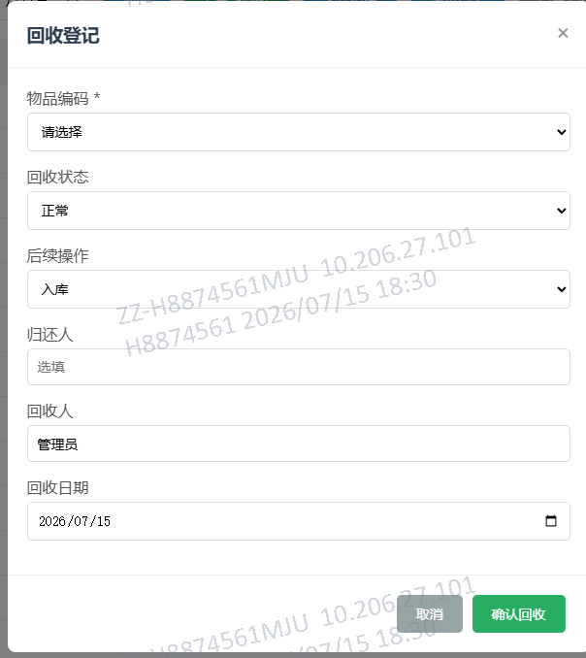
┌────────────────────────────┐
│ 回收登记 │
│ │
│ 物品编码 *: [__________v] │ ← 下拉仅显示發放中/清洗中资产（支持粘貼手動輸入）
│ 回收状态: [正常 v] │ ← 正常/损坏/脏污
│ 后续操作: [入库 v] │ ← 入库/送洗
│ 归还人: [____________] │ ← 选填
│ 回收人: [管理员_______]│
│ 回收日期: [2026-07-11__] │
│ │
│ [取消] [确认回收] │
└────────────────────────────┘

【功能需求清单】

编号 | 需求描述
R-01 | 回收弹窗:物品编码(仅發放中/清洗中资产)、回收状态(正常/损坏/脏污)、后续操作(入库/送洗)、归还人、回收人、日期
R-02 | 校验:资产存在且为發放中或清洗中
R-03 | 回收(入库):assets.status→庫存可用,清除employeeId;(送洗):assets.status→清洗中
R-04 | 自动标记对应issue_records.returned=true,写入returnDate
R-05 | 回收后自动触发报警检查
R-06 | 列表:按回收日期倒序
R-07 | Excel批量导入/导出

9-清洗管理
清洗管理 (清洗中)

【功能概述】

管理静电衣鞋的送洗和完成清洗流程。分两个标签页:清洗中物品/清洗历史。所有角色均可操作。

【界面布局示意(清洗中物品标签页)】

【清洗历史标签页】

序号 | 物品编码 | 类型 | 送洗日期 | 返回日期 | 清洗次数
1 | J-Y-001 | 静电衣 | 2026-06-20 | 2026-06-22 | 3
2 | J-X-002 | 静电鞋 | 2026-06-18 | 2026-06-20 | 2

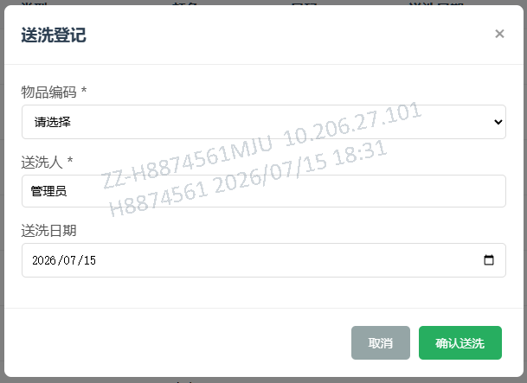
【功能需求清单】

编号 | 需求描述
CL-01 | 两个标签页:清洗中物品(资产status=清洗中)、清洗历史(completed 清洗中 records)
CL-02 | 送洗登记弹窗:物品编码(仅庫存可用/發放中资产)、送洗人、送洗日期
CL-03 | 送洗时记录oldStatus和previousEmployeeId(如原为發放中状态)
CL-04 | 送洗后:assets.status→清洗中,清除employeeId,写入清洗中_records
CL-05 | 完成清洗:确认后status→庫存可用,cleanCount+1;如送洗前为發放中则标记发放记录returned
CL-06 | Excel批量导入:支持送洗(mode=send)和完成清洗(mode=complete)两种模式
CL-07 | 下载模板:送洗模板(物品编码/送洗人/送洗日期)、完成清洗模板(物品编码)

【送洗弹窗示意】

┌────────────────────────────┐
│ 送洗登记 │
│ │
│ 物品编码 *: [__________v] │ ← 下拉仅显示庫存可用/發放中资产（支持粘貼手動輸入）
│ 送洗人 *: [管理员_______]│
│ 送洗日期: [2026-07-11__] │
│ │
│ [取消] [确认送洗] │
└────────────────────────────┘

10-报废管理
报废管理 (報廢)

【功能概述】

管理资产的报废登记和撤销。管理员/超级管理员可操作。报废记录暂存报废前状态,支持撤销恢复。

【界面布局示意】

【功能需求清单】

编号 | 需求描述
SC-01 | 报废登记弹窗:物品编码(非報廢资产)、报废原因(破损/老化/其他)、日期
SC-02 | 保存:记录报废前状态/持有人/清洗次数→status→報廢→清除employeeId
SC-03 | 如报废前为發放中,自动标记对应发放记录returned=true
SC-04 | 撤销报废(删除记录):恢复资产到报废前状态/持有人/清洗次数,恢复发放记录
SC-05 | 搜索:按编码/原因+日期范围
SC-06 | Excel批量导入/导出

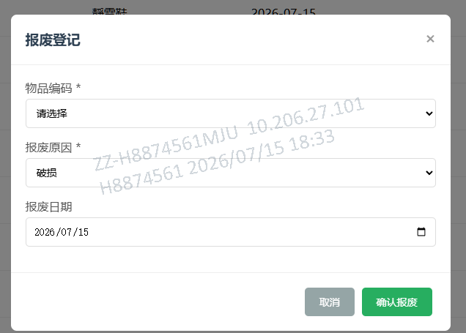
【报废弹窗示意】

┌────────────────────────────┐
│ 报废登记 │
│ │
│ 物品编码 *: [__________v] │ ← 下拉显示所有非報廢资产（支持粘貼手動輸入）
│ 报废原因 *: [破损 v] │ ← 破损/老化/其他
│ 报废日期: [2026-07-11__] │
│ │
│ [取消] [确认报废] │
└────────────────────────────┘

